Sheet1
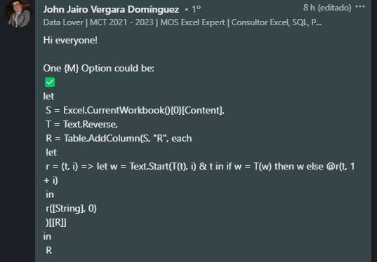
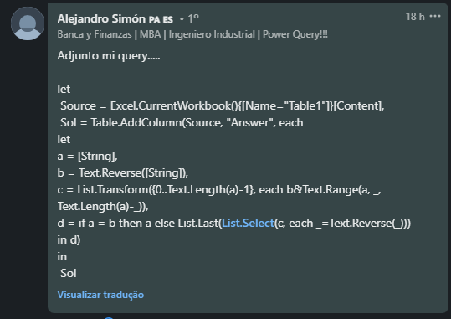
String | Answer Expected
xy | yxy
vic | civic
annah | hannah
peep | peep
rpqrrrrr | rrrrrqpqrrrrr
excel | lecxexcel
arrattat | tattarrattat
malayalam | malayalam
kivikauppias | saippuakivikauppias
Encontre os menores Palíndromos (em comprimento) que podem ser formados adicionando alfabetos ingleses antes da cadeia de caracteres. Se uma corda já é palindrômica, então nada precisa ser adicionado. Ex. abc - cbabc

